Figur
Figur 10.1
Folketingsvalget 2015 og 2019

Folketingsvalget d. 18. Juni 2015 | Folketingsvalget 5. juni 2019

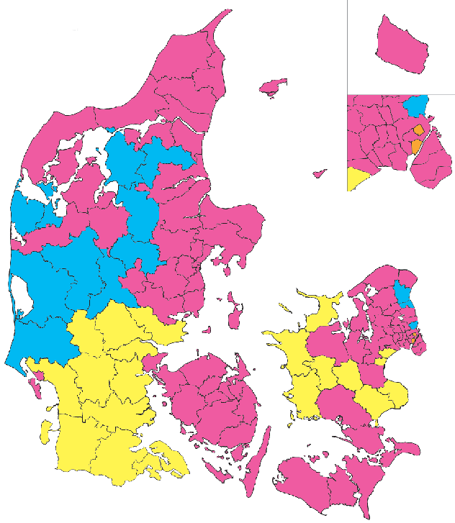
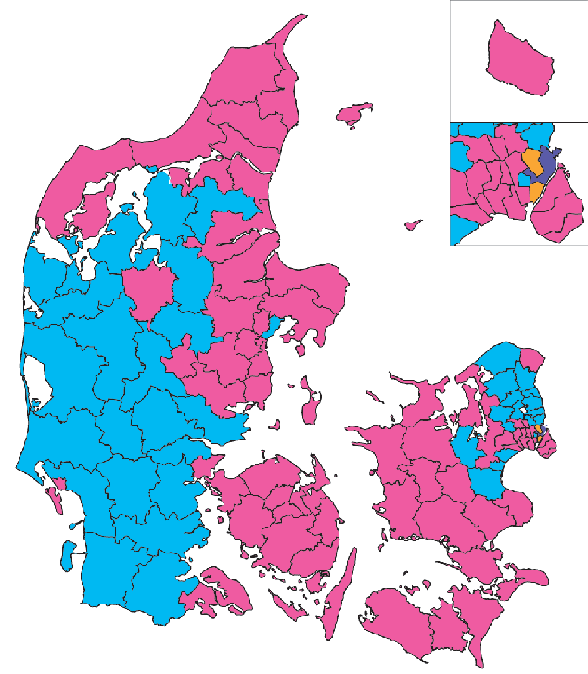

 |  | Socialdemokratiet
 |  | Dansk Folkeparti
 |  | Venstre
 |  | Enhedslisten
 |  | Radikale Venstre

Kilde:Danmarks Radio og Statistikbanken

Figur 10-2
Mandater bag regeringerne
 | Soc. | Rad. | SF | CD | KrD | LA | Kons. | Venstre | Nordatl.
1965 | 76 |  |  |  |  |  |  |  | 2
1966 | 69 |  |  |  |  |  |  |  | 2
1967 | 69 |  |  |  |  |  |  |  | 2
1968 |  | 27 |  |  |  |  | 37 | 34 | 2
1969 |  | 27 |  |  |  |  | 37 | 34 | 2
1970 |  | 27 |  |  |  |  | 37 | 34 | 2
1971 | 70 |  |  |  |  |  |  |  | 2
1972 | 70 |  |  |  |  |  |  |  | 2
1973 |  |  |  |  |  |  |  | 22 | 2
1974 |  |  |  |  |  |  |  | 22 | 2
1975 | 53 |  |  |  |  |  |  |  | 2
1976 | 53 |  |  |  |  |  |  |  | 2
1977 | 65 |  |  |  |  |  |  |  | 2
1978 | 65 |  |  |  |  |  |  | 21 | 4
1979 | 68 |  |  |  |  |  |  |  | 2
1980 | 68 |  |  |  |  |  |  |  | 2
1981 | 59 |  |  |  |  |  |  |  | 2
1982 |  |  |  | 15 | 4 |  | 26 | 20 | 2
1983 |  |  |  | 15 | 4 |  | 26 | 20 | 2
1984 |  |  |  | 8 | 5 |  | 42 | 22 | 2
1985 |  |  |  | 8 | 5 |  | 42 | 22 | 2
1986 |  |  |  | 8 | 5 |  | 42 | 22 | 2
1987 |  |  |  | 9 | 4 |  | 38 | 19 | 2
1988 |  | 10 |  |  |  |  | 35 | 22 | 2
1989 |  | 10 |  |  |  |  | 35 | 22 | 2
1990 |  |  |  |  |  |  | 30 | 29 | 2
1991 |  |  |  |  |  |  | 30 | 29 | 2
1992 |  |  |  |  |  |  | 30 | 29 | 2
1993 | 69 | 7 |  | 9 | 4 |  |  |  | 2
1994 | 62 | 8 |  | 5 |  |  |  |  | 1
1995 | 62 | 8 |  | 5 |  |  |  |  | 1
1996 | 62 | 8 |  | 5 |  |  |  |  | 1
1997 | 62 | 8 |  | 5 |  |  |  |  | 1
1998 | 63 | 7 |  |  |  |  |  |  | 2
1999 | 63 | 7 |  |  |  |  |  |  | 2
2000 | 63 | 7 |  |  |  |  |  |  | 2
2001 |  |  |  |  |  |  | 16 | 56
2002 |  |  |  |  |  |  | 16 | 56
2003 |  |  |  |  |  |  | 16 | 56
2004 |  |  |  |  |  |  | 16 | 56
2005 |  |  |  |  |  |  | 18 | 52
2006 |  |  |  |  |  |  | 18 | 52
2007 |  |  |  |  |  |  | 17 | 47
2008 |  |  |  |  |  |  | 17 | 47
2009 |  |  |  |  |  |  | 18 | 47
2010 |  |  |  |  |  |  | 19 | 47
2011 |  |  |  |  |  |  | 17 | 46
2012 | 44 | 17 | 16
2013 | 45 | 17 | 15
2014 | 47 | 17
...

Kilde: Folketinget

Figur 10.3
Styrkeforholdet mellem de politiske fløje 1957-2019
 | Venstrefløj | Socialdemokraterne | Centrum inkl. Radikale | Konservative Venstre og LA | Værdi-politisk højre
1957 | 3.1 | 39.4 | 13.5 | 41.7 | 2.3
1960 | 7.2 | 42.1 | 8.4 | 39 | 3.3
1964 | 7.3 | 41.9 | 7 | 40.9 | 2.9
1966 | 11.7 | 38.2 | 10.4 | 38 | 1.6
1968 | 9.1 | 34.2 | 17.2 | 39 | 0.5
1971 | 12.1 | 37.3 | 18.3 | 32.3 | 0
1973 | 11.1 | 25.6 | 25.9 | 21.5 | 15.9
1975 | 11.3 | 29.9 | 16.4 | 28.8 | 13.6
1977 | 10.3 | 37 | 17.6 | 20.5 | 14.6
1979 | 11.9 | 38.3 | 13.8 | 25 | 11
1981 | 15.3 | 32.9 | 17.1 | 25.8 | 8.9
1984 | 15 | 31.6 | 14.3 | 35.5 | 3.6
1987 | 20.7 | 29.3 | 13.9 | 31.3 | 4.8
1988 | 17.7 | 29.8 | 12.3 | 31.1 | 9
1990 | 12.7 | 37.4 | 11.4 | 31.8 | 6.4
1994 | 10.4 | 34.6 | 9.3 | 38.3 | 6.4
1998 | 10.3 | 35.9 | 10.7 | 32.9 | 9.8
2001 | 8.8 | 29.1 | 9.3 | 40.3 | 12.5
2005 | 9.7 | 25.8 | 11.9 | 39.3 | 13.3
2007 | 15.2 | 25.5 | 6 | 39.4 | 13.9
2011 | 15.9 | 24.9 | 10.3 | 36.6 | 12.3
2015 | 16.8 | 26.3 | 5.4 | 30.4 | 21.1
2019 | 17.6 | 25.9 | 11.1 | 32.3 | 12.9

Venstrefløj: SF, Enhedslisten, Alternativet, DKP, VS, Fælleskurs, KAP, SAP, DKP-ml, Minoritetspartiet, Grønne, Humanistisk Parti, Fredspolitisk Folkeparti.
Centrum: Radikale, Alternativet, CD, Kristendemokraterne, Liberalt Centrum, Slesvigsk Parti, Pensionistpartiet, Retsforbundet.
Radikale udgjorde 8,6 pct. I 2019.Se også tabel 11.3.
LA: Liberal Alliance - udsprang af Ny Alliance - et centrumparti, der blev valgt ind i 2007, men allerede i 2008 ændrede navn og politik.
Værdipolitisk højre: Dansk Folkeparti, Fremskridstspartiet, Ny Borgerlige, Stram Kurs.
Kilde: Danmarks Statistik. Div. Publikationer, Folketinget.

Figur 10.4
Partiernes vælgerprofil -køn og aldder

Yngre vælgere
 | 18-29 år | 30-39 år
Enh | 28.38 | 21.98
Alt | 49.92 | 13.82
SF | 20.51 | 16.41
LA | 68.83 | 11.59
Soc | 9.4 | 9.58
RV | 33.68 | 13.8
V | 13.98 | 11.55
Kon | 8.53 | 8.26
DF | 12.93 | 12.1
NB | 20.6 | 10.64
SI | 24.02 | 17.11
Total | 19.1 | 12.83
 | Kvindeandel
EL | 52.09
Alt | 58.55
SF | 65.11
S | 58.23
R | 56.3
LA | 31.4
V | 48.63
K | 48.07
DF | 51.97
NB | 28.04
SI | 42.24
Total | 50.74

Data: 7.708 interwiews foretaget 1/10-30/12 2019.
SI= Dem, der ikke angiver et parti.
Kilde: Professor Kasper Møller Hansen for Altinget.dk på baggrund af data fra KANTAR Gallup

